상품제안서
코리아5링니들형광2+1(흑,적니들+형광겔) | 상품코드: S22582

 |  |  |  |  |  |  | 02-713-8555 | www.synergygift.co.kr
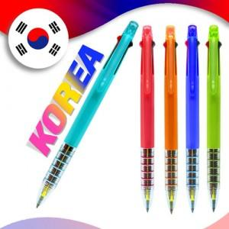

【상세/제작정보】 | * 최소수량 100개이상부터가능 * 소량인쇄비 추가 300개미만 기본 8,000원 1000개 미만 10원 추가 * 포장비 별도 OPP 30원 / 종이케이스 40원 / 원통케이스 100원 * 택배비 별도

【인쇄/포장옵션】 | 실크 / OPP(비닐)

【공급단가】 | 수량 | 1,000~ | 2,000~ | 3,000~ | 5,000~ | 10,000~
*VAT별도 | 단가 | 450원 | 440원 | 420원 | 400원 | 390원

【상품 URL】 | https://www.synergygift.co.kr:443/src/goods_detail.php?gdno=22582

